画面レイアウト
システム名 |  |  | ISSMINI |  |  | 作成日 | 2022-04-24 | 作成者 | 金哲湖
画面名 |  | 作成画面 |  | 画面ID | I0005 | 更新日 |  | 更新者

 | レイアウト
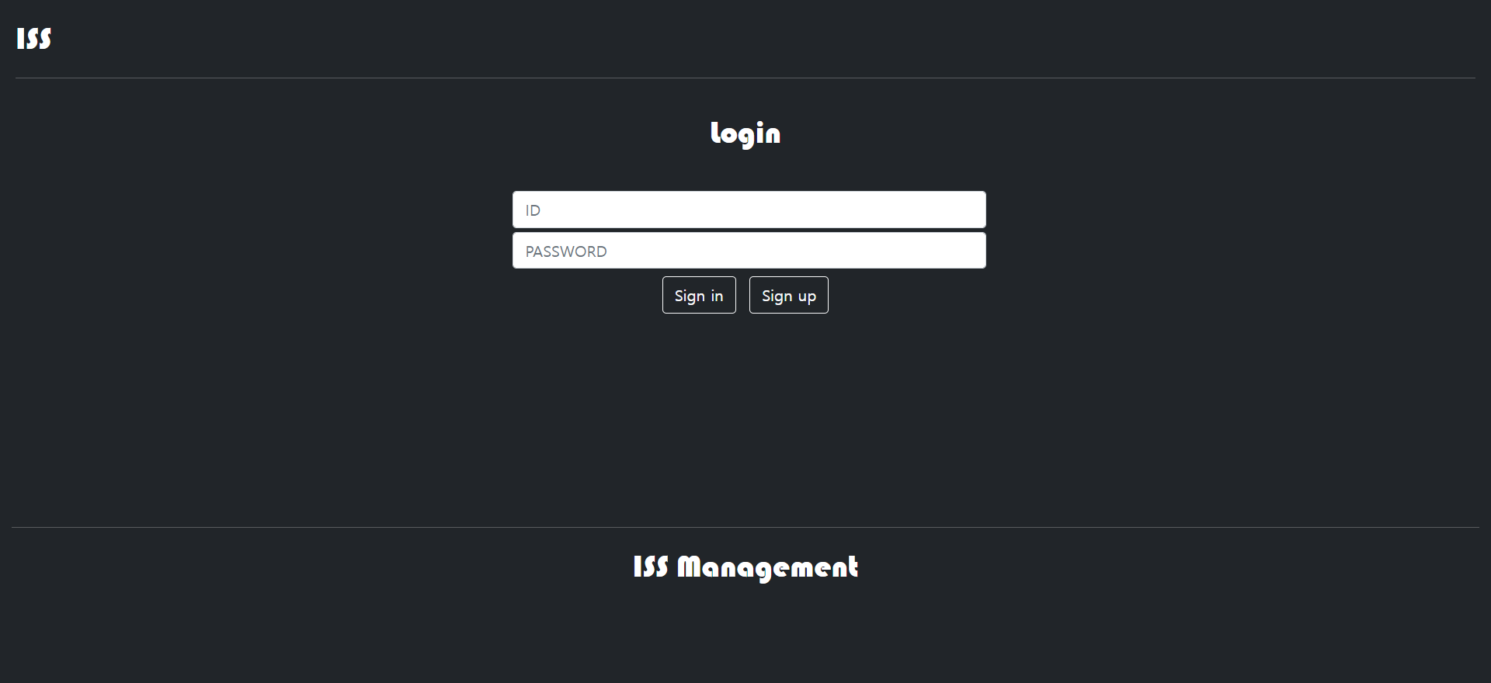
1
board
2
3
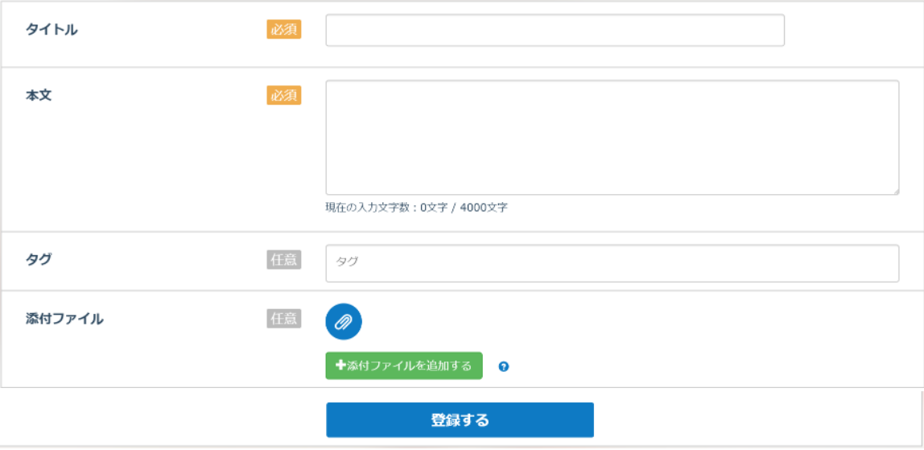
5

4
6

9

8

7

8

